Calculos Fuente Capacitiva
FUENTE DE ALIMENTACION CAPACITIVA SIN TRANSFORMADOR
 | Calculo de R1 a partir de C1 para IINMIN |  |  | Calculo de IINMIN con R1 y C1 estimados |  |  |  | Calculo de IINMAX con R1 y C1 estimados

 | VARIABLES | Valor | Tolerancia | VARIABLES | Valor | Tolerancia |  | VARIABLES | Valor | Tolerancia
 | VRMS (VAC) | 110.00 | --- | VRMS (VAC) | 110.00 | --- |  | VRMS (VAC) | 120.00 | ---
 | VZ (VDC) | 5.10 | --- | VZ (VDC) | 5.10 | --- |  | VZ (VDC) | 5.00 | ---
 | f (Hz) | 59.50 | --- | f (Hz) | 59.50 | --- |  | f (Hz) | 60.10 | ---
 | C1 (uF) | 6.80 | 20.00% | C1 (uF) | 6.80 | 20.00% |  | C1 (uF) | 6.80 | 20.00%
 | IINMIN (mA) * | 150.00 | --- | R1 (Ohms) | 10.00 | 5.00% |  | R1 (Ohms) | 10.00 | 5.00%
 | R1 (Ohms) | 9.84 | --- | IINMIN (mA) * | 149.80 | --- |  | IINMAX (mA) * | 246.54 | ---

NOTA: Asuminos el minimo valor de todos los componentes exeptuando VZ y R1 (Asuminos el máximo valor de éstos).
NOTA: Asuminos el minimo valor de todos los componentes exeptuando VZ y R1 (Asuminos el máximo valor de éstos).
NOTA: Asuminos el maximo valor de todos los componentes exeptuando VZ y R1 (Asuminos el minimo valor de éstos).

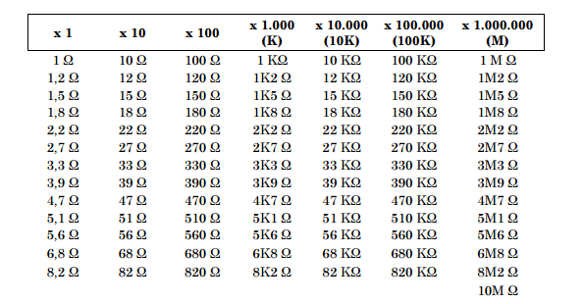
 | Tener en cuenta estos valores para C1 |  |  | Tener en cuenta estos valores para R1
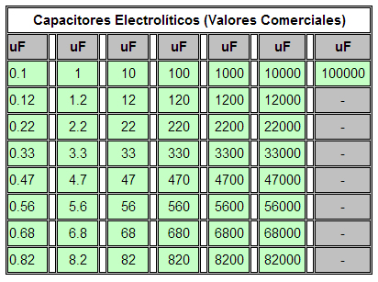

 |  |  |  |  |  |  |  |  | NOTAS

 | VOUT |  |  | Consideraciones de Potencia
* El valor mínimo del IIN debe calcularse para la aplicación, mientras que el valor máximo del IIN debe calcularse para las necesidades de energía de los componentes individuales.
 | VARIABLES | Valor | Tolerancia | VARIABLES | Valor | 'Valor*2
 | VZ (VDC) | 5.10 | --- | PR1 (W) | 1.00 | 1.99 | W
 | VD (VDC) | 0.70 | --- | VC1 (V) | 120.00 | 240.00 | V
Una fuente de alimentación capacitiva sin transformador se muestra en la Figura 1. El voltaje a la carga permanecerá constante siempre y cuando la salida de corriente (IOUT) sea menor o igual a la corriente en (IIN). El IIN está limitado por R1 y la reactancia de C1.
 | C2 (uF) | 8200.00 | --- | PD1 = Vz (W) | 1.57 | 3.14 | W
 | RL (Ω) | 29.37 | --- | PD2 (W) | 0.17 | 0.35 | W
 | VOUT (V) | 4.40 | --- | VC2 (V) | 5.10 | 10.20 | V
 | Ondulacion VOUT (mV) a 0.1seg | 2.90E+03 | ---

